상품제안서
스위스몽크로스 블루투스 모노이어셋 | 상품코드: S00422

 |  |  |  |  |  | 02-713-8555 | www.synergygift.co.kr
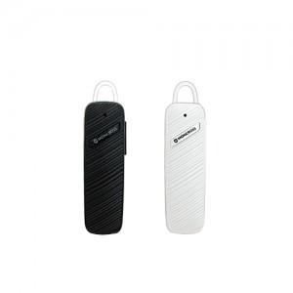

【상세/제작정보】 | 50개이하는 30,000원의 인쇄비가 추가됩니다.

【인쇄/포장옵션】 | 레이저 / 포장지포장

【공급단가】 | 수량 | 50~ | 300~ | 1,000~ | 2,000~
*VAT별도 | 단가 | 7,160원 | 6,890원 | 6,630원 | 6,360원

【상품 URL】 | https://www.synergygift.co.kr:443/src/goods_detail.php?gdno=3911

